Ảnh lỗi
DANH SÁCH DEFECT & HÌNH ẢNH BẰNG CHỨNG LỖI HỆ THỐNG SMART VMS v2.8.0 (VMS OBJECT COUNTING - ĐỐI CHIẾU TRIỆT ĐỂ BẢN VẼ WIREFRAME DIAGRAM / PSD VÀ LIVE SYSTEM)

STT | Mã Lỗi (Defect ID) | Phân loại | Mức độ | Màn hình / Chức năng | Mô tả lỗi chi tiết & Nguyên nhân kỹ thuật | Testcase liên quan | Trạng thái
1 | BUG-VMS-OC-01 | UI / Graphic Distortion | Major | Biểu đồ Xu hướng (Crossline) | Cột Lượt ra (xanh) bị dạt lệch sang phải trục X tại các mốc giờ có In = 0 (như 08:00). Recharts giữ khoảng trống 0px cho In. | OC-049 | Open
2 | BUG-VMS-OC-02 | Missing Feature | Critical | Bảng Chi tiết dữ liệu sự kiện | Hệ thống live thiếu hoàn toàn bảng sự kiện phía dưới theo Wireframe Diagram (Thời gian, Camera ID, Quy tắc, Đối tượng, Hướng/Làn, Số lượng). | OC-047, OC-058, OC-060, OC-062 | Open
3 | BUG-VMS-OC-03 | Missing Feature | Major | Phân trang bảng sự kiện | Cụm phân trang theo Wireframe Diagram chưa tồn tại do chưa có bảng sự kiện. | OC-059 | Open
4 | BUG-VMS-OC-04 | Missing Feature | Critical | Bằng chứng / Playback Video | Thiếu nút Mở playback từ bảng sự kiện để xem video cắt đoạn bằng chứng lượt đếm. | OC-061, OC-064 | Open
5 | BUG-VMS-OC-05 | Data Discrepancy | Major | Danh mục Đối tượng | Hệ thống hiển thị 'Khác' thay vì 'Xe đạp' như bản vẽ thiết kế Wireframe draw.io trên cả Bộ lọc, Bảng thống kê và Biểu đồ Donut. | OC-011, OC-040, OC-071, OC-072 | Open
6 | BUG-VMS-OC-06 | Data Calculation Bug | Critical | Chế độ Vùng (Area Occupancy) | Tooltip hover hiển thị số thập phân lẻ: 'Hiện diện thực tế: 3.7'! Đồng thời thẻ KPI Hiện diện trung bình hiển thị '0.7 đối tượng' do thuật toán moving average thiếu làm tròn số nguyên. | OC-032, OC-037, OC-057 | Open
7 | BUG-VMS-OC-07 | UI / Time Axis Inconsistency | Major | Trục thời gian (1 giờ gần nhất) | Khi chọn '1 giờ gần nhất', biểu đồ Crossline chia bước 5 phút, còn biểu đồ Vùng chia bước 1-2 phút lẻ và bị TRÙNG LẶP mốc 10:07. | OC-050, OC-073, OC-064 | Open
8 | BUG-VMS-OC-08 | Missing UI Components | Major | Biểu đồ Mật độ hiện diện (Vùng) | Thiếu đường Ngưỡng an toàn (Threshold: 50, đỏ đứt), thiếu đường Sức chứa tối đa (Capacity: 100, xám đứt) và thiếu cụm Legend góc trên bên phải. | OC-030, OC-036 | Open
9 | BUG-VMS-OC-09 | UI Copy Inconsistency | Minor | Nhãn trường dữ liệu | Bất đồng nhất thuật ngữ: Dropdown bộ lọc ghi 'Đối tượng' nhưng tiêu đề cột bảng thống kê lại ghi 'Loại đối tượng'. | OC-038 | Open
10 | BUG-VMS-OC-10 | Missing Feature | Major | Bảng thống kê theo Làn | Thiếu nút 'Xuất dữ liệu' theo đặc tả Wireframe Diagram. | OC-045 | Open
11 | BUG-VMS-OC-11 | UI / Usability Distortion | Minor | Biểu đồ Cột (Chênh lệch lớn) | Khi chênh lệch số lượng lớn (1 vs 1,241), cột 1 lượt biến thành vạch 1px mắt thường khó thấy, khoảng trống giữa các cột rộng bất thường. | OC-049 | Open
12 | BUG-VMS-OC-12 | Specification Mismatch (PSD) | Critical | Trục thời gian Biểu đồ Xu hướng | ĐẶC TẢ PHÂN TÍCH PSD / WIREFRAME quy định rõ ràng: Filter 1 giờ hiển thị dạng dải khoảng 5 phút ('17:00 - 17:05...'), Filter Hôm nay hiển thị dải khoảng 1 giờ ('00:00 - 01:00...'). Live system chỉ hiển thị mốc thời điểm đơn lẻ ('12:25', '00:00'). | OC-047, OC-050, OC-073 | Open
13 | BUG-VMS-OC-13 | Missing UI Control | Minor | Thanh công cụ Toolbar | Hoàn toàn thiếu nút 'Làm mới' (Refresh) trên thanh công cụ. | OC-016 | Open
14 | BUG-VMS-OC-14 | Missing Feature | Minor | Bộ lọc Thời gian | Không có tùy chọn chọn khoảng thời gian 'Tùy chỉnh' (Custom Date Range) trên trang Giám sát, chỉ có 2 nút toggle 'Hôm nay' và '1 giờ gần nhất'. | OC-015 | Open
15 | BUG-VMS-OC-15 | Navigation Discrepancy | Minor | Cấu trúc Tab Module | Wireframe Diagram thiết kế tab Giám sát và tab Cấu hình là 2 tab chuyển đổi song song. Live system đưa Cấu hình thành menu độc lập trên sidebar. | OC-017 | Open
16 | BUG-VMS-OC-16 | Business Logic Discrepancy | Major | Thẻ KPI Realtime | Callout Note PSD quy định thẻ KPI 'Luôn realtime, không đổi theo filter thời gian'. Live UI khi chọn 1 giờ thì KPI bị đổi số liệu từ 4,063 xuống 445. | OC-027 | Open

BẰNG CHỨNG HÌNH ẢNH THỰC TẾ CÁC LỖI TRÊN GIAO DIỆN LIVE VÀ ĐỐI CHIẾU ĐẶC TẢ PSD (SCREENSHOTS)
1. ĐẶC TẢ PHÂN TÍCH PSD / WIREFRAME (Callout Note): Filter 1 giờ hiển thị dạng '17:00 - 17:05...', Filter Hôm nay '00:00 - 01:00...'
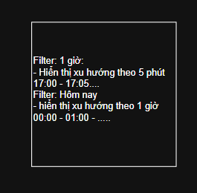

2. THỰC TẾ LIVE (BUG-VMS-OC-12): Trục thời gian chỉ hiển thị mốc thời điểm đơn lẻ ('12:25', '12:30...') thay vì dạng dải khoảng thời gian theo PSD
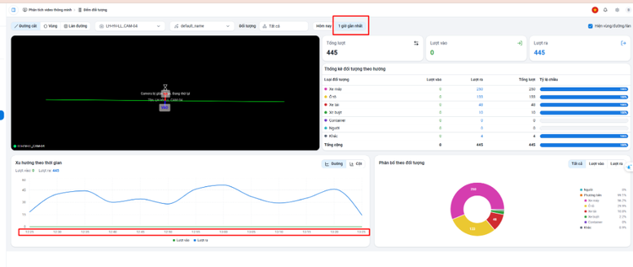

3. BUG-VMS-OC-06 & BUG-VMS-OC-08: Thẻ KPI Hiện diện trung bình hiển thị '0.7 đối tượng' + Thiếu Legend & Ngưỡng an toàn trên biểu đồ Vùng
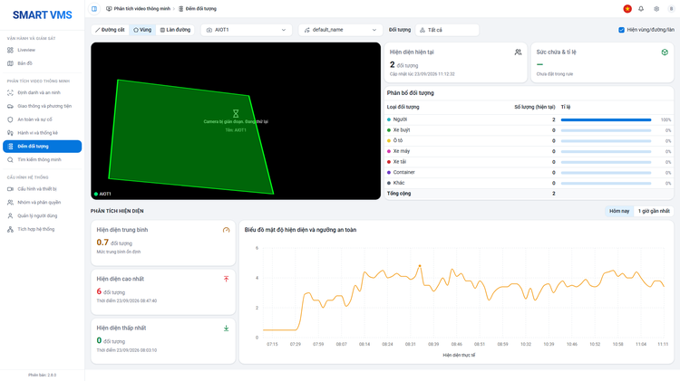

4. BUG-VMS-OC-06: Tooltip biểu đồ hiển thị số người dạng số lẻ thập phân (Hiện diện thực tế: 3.7)
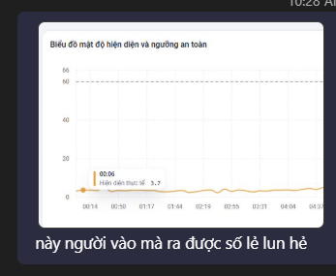

5. BUG-VMS-OC-09: Bất đồng nhất thuật ngữ giao diện ('Đối tượng' trên bộ lọc vs 'Loại đối tượng' trong bảng)
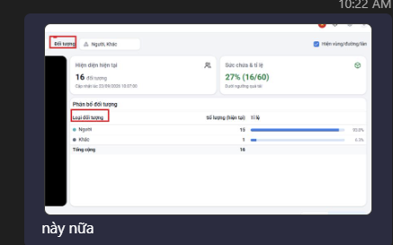

6. BUG-VMS-OC-11: Cột hiển thị lệch, tỷ lệ méo và thanh 1 đơn vị quá mảnh khi số lượng chênh lệch lớn

